상품제안서
바나나 디자인 클린 장바구니 | 상품코드: S40665

 |  |  |  |  |  |  | 02-713-8555 | www.synergygift.co.kr
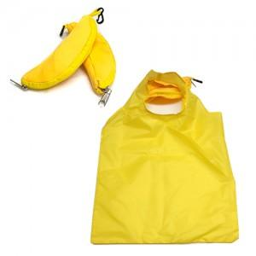

【상세/제작정보】 | <p><span style="font-size: 14pt;">※ 인쇄작업시 제품 펼쳐진 상태로 출고됩니다.</span></p><p><span style="font-size: 14pt;">※ 인쇄 후 바나나모양으로 작업 희망시 별도 추가작업비 발생됩니다(+200원 부가세별도)</span></p>

【인쇄/포장옵션】 | 실크 / OPP(비닐)

【공급단가】 | 수량 | 200~ | 500~ | 1,000~ | 3,000~ | 5,000~
*VAT별도 | 단가 | 1,040원 | 1,020원 | 1,000원 | 960원 | 920원

【상품 URL】 | https://www.synergygift.co.kr:443/src/goods_detail.php?gdno=40665

